填写说明（该sheet页为填写示例，无需填写）
资产规模明细表打印、签字盖章扫描件上传位置
配售对象资产规模证明材料上传位置，证明材料由投资者自行准备
资产模板明细表模板下载及导入位置，明细表填写完成后，请点击“导入文件”选择填好的明细表excel文件并导入系统
配售对象资产规模明细表（填写说明）
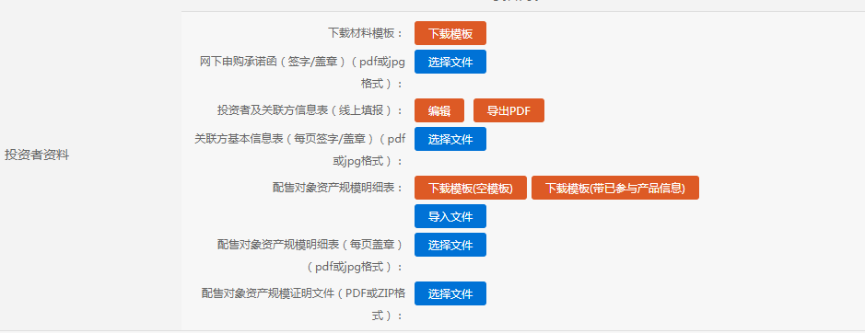 注： 1、请根据“配售对象资产规模明细表”本sheet页的格式进行填写，请勿修改模板。（填报模板注释以上可自行增加或删减行，注释以下请不要增加或删减行） 2、本模板填写完成后，除打印、签字盖章，扫描上传外，需同时将填写好的excel文件导入到系统中（“配售对象资产规模明细表”后“导入文件”）。 3、请投资者在填写配售对象资产规模信息时，与提供的配售对象资产规模证明材料资产规模值保持一致，否则主承销商有权认定本次申购无效。
填写示例(填写示例数据列仅展示核心数据项，具体以“资产规模明细表填写模板”为准)如下：
序号 | 网下投资者全称 | 配售对象全称 | 配售对象证券账户号（沪/深市） | 资产管理规模或总资产规模（万元） 示例：99999.999999 | 资产证明出具日期 示例：2020-06-06
请填写参与本次项目的配售对象（产品）在协会的备案名称
上交所板块填写沪市证券账户号，深交所板块填写深市证券账户号
1 | 某某证券股份有限公司(示例) | 产品1 |  | 6000.0000 | 2021-01-01
2 | 某某证券股份有限公司(示例) | 产品2 |  | 6000.0000 | 2021-01-01
3 | 某某证券股份有限公司(示例) | 产品3 |  | 6000.0000 | 2021-01-01

注：本表格注释以上可自行增加或删减行，注释以下请不要增加或删减行

 |  |  |  | 机构名称（加盖公章）：

 |  |  |  | 年 月 日

